요약
GA 1그룹 지사 성과지표 군집분석 보고서
성과지표 기반 유사 지사 그룹화 및 특징 분석

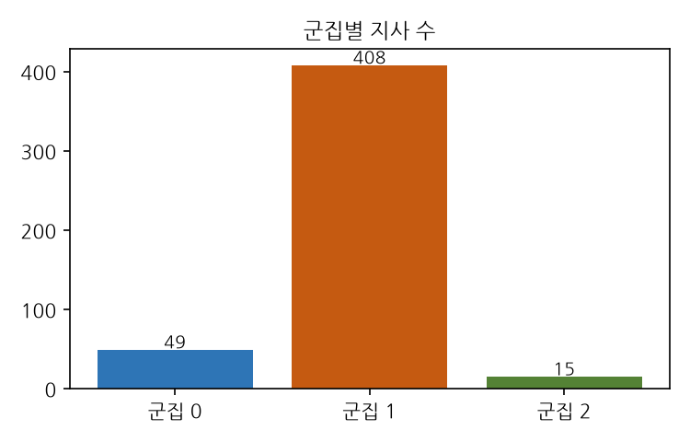
분석 개요
분석 대상 | 그룹분류 = 1그룹 지사 472개
사용 지표 | 성과지표 11개 (보장성NCEV, 가동5만/20만, 실수금률, 장기손해율 3종, 유지율 4종)
분석 방법 | 지표 극단치 완화(winsorize) 후 표준화 → K-means 군집분석
군집 수(k) | 3개 (실루엣 스코어 기준 최적값 0.366)
Key | 상호명_가상 / 사업단_가상 / 조직명_가상

군집별 요약
군집 | 지사 수 | 비중 | 주요 특징
군집 0 | 49 | 10.4% | 가동20만 높음 / 보장성NCEV 높음
군집 1 | 408 | 86.4% | 가동20만 낮음 / 보장성NCEV 낮음
군집 2 | 15 | 3.2% | 유지율 13 낮음 / 유지율 25 37 낮음

핵심 인사이트
• 군집 0 (49개 지사, 10.4%): 가동20만 높음 / 보장성NCEV 높음 특성을 보임
• 군집 1 (408개 지사, 86.4%): 가동20만 낮음 / 보장성NCEV 낮음 특성을 보임
• 군집 2 (15개 지사, 3.2%): 유지율 13 낮음 / 유지율 25 37 낮음 특성을 보임

군집 프로파일
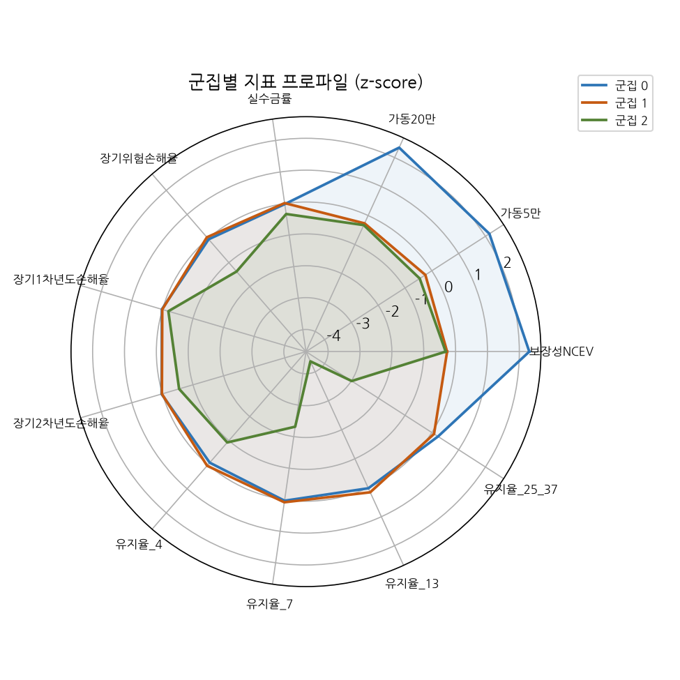
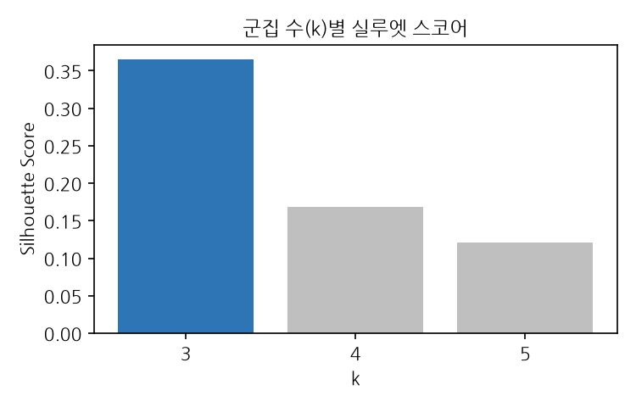
군집별 지표 평균 (원본 단위)

군집 | 보장성NCEV | 가동5만 | 가동20만 | 실수금률 | 장기위험손해율 | 장기1차년도손해율 | 장기2차년도손해율 | 유지율_4 | 유지율_7 | 유지율_13 | 유지율_25_37
군집 0 | 10276.41 | 72.33 | 46.62 | 94.03 | 83.32 | 39.49 | 83.40 | 95.48 | 93.63 | 86.15 | 150.65
군집 1 | 1876.96 | 19.06 | 9.84 | 94.38 | 86.41 | 38.78 | 82.77 | 96.92 | 94.34 | 88.71 | 145.02
군집 2 | 1730.76 | 14.36 | 8.98 | 90.61 | 34.22 | 27.79 | 49.64 | 86.04 | 59.66 | 5.71 | 28.59

군집별 지표 z-score (전체 평균 대비, 히트맵)

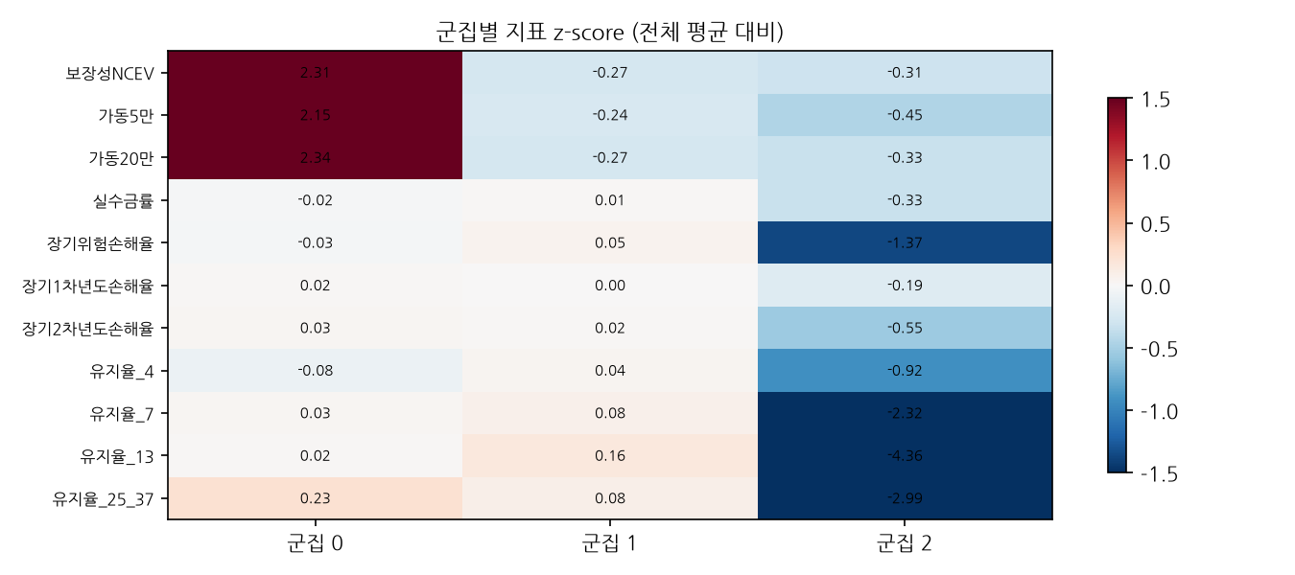

군집별 프로파일 레이더 차트

